상품제안서
스마트락 시스템다이어리 25절 [특허제품] | 상품코드: F29412

 |  |  |  |  |  |  | 02-412-0044 | www.easy1.co.kr
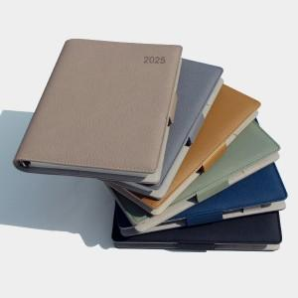 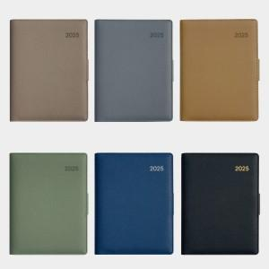

【상세/제작정보】 | 박인쇄가능 별도문의 삽지추가가능 별도문의 내지구성변경가능(별도 추가금액 발생)

【인쇄/포장옵션】 | / 포장불가능

【공급단가】 | 수량 | 50~ | 100~ | 500~ | 1,000~ | 2,000~
*VAT별도 | 단가 | 10,250원 | 10,080원 | 9,840원 | 9,590원 | 9,430원

【상품 URL】 | http://www.easy1.co.kr/src/goods_detail.php?gdno=29412

